Classe SAU
COP

Source : Agreste, Recensements agricoles 2010 et 2020
Champs des en-ayant COP
Exploitations selon la classe de SAU (nombre)
RA2020
Classe SAU | Cher | Eure-et-Loir | Indre | Indre-et-Loire | Loir-et-Cher | Loiret | Centre-Val de Loire
1-moins de 50 ha | 220 | 538 | 456 | 504 | 381 | 376 | 2,475
2-de 50 à moins de 100 ha | 271 | 688 | 479 | 573 | 429 | 528 | 2,968
3-de 100 à moins de 150 ha | 456 | 902 | 606 | 577 | 510 | 679 | 3,730
4-de 150 à moins de200 ha | 415 | 627 | 490 | 394 | 367 | 440 | 2,733
5-de 200 à moins de 250 ha | 296 | 322 | 314 | 210 | 214 | 262 | 1,618
6-de 250 ha et plus | 494 | 271 | 386 | 207 | 169 | 210 | 1,737
Total | 2,152 | 3,348 | 2,731 | 2,465 | 2,070 | 2,495 | 15,261

RA2010
Classe SAU | Cher | Eure-et-Loir | Indre | Indre-et-Loire | Loir-et-Cher | Loiret | Centre-Val de Loire
1-moins de 50 ha | 365 | 886 | 944 | 1025 | 708 | 699 | 4627
2-de 50 à moins de 100 ha | 432 | 958 | 890 | 854 | 688 | 838 | 4660
3-de 100 à moins de 150 ha | 621 | 1036 | 887 | 751 | 609 | 814 | 4718
4-de 150 à moins de200 ha | 475 | 619 | 454 | 380 | 366 | 444 | 2738
5-de 200 à moins de 250 ha | 300 | 289 | 252 | 157 | 187 | 202 | 1387
6-de 250 ha et plus | 396 | 193 | 285 | 117 | 96 | 142 | 1229
Total | 2589 | 3981 | 3712 | 3284 | 2654 | 3139 | 19359

classe de SAU | Nombre d'exploitations 2020 | SAU en 2020 | Nombre d'exploitations 2010 | SAU en 2010 | Ecart SAU 2020-2010
exploitations de moins de 10 ha | 852 | 4149.19 | 1781 | 8092.42 | -3943.23
exploitations de 10 à moins de 50 ha | 1623 | 49453.94 | 2845 | 83751.88 | -34297.94
exploitations de 50 à moins de 100 ha | 2968 | 228380.78 | 4660 | 355390.98 | -127010.2
exploitations de 100 à moins de 150 ha | 3730 | 463996.54 | 4718 | 581748.88 | -117752.34
exploitations de 150 à moins de 200 ha | 2733 | 471713.15 | 2738 | 470751.33 | 961.82
exploitations de 200 à moins de 250 ha | 1618 | 359706.08 | 1387 | 307973.95 | 51732.13
exploitations de 250 à moins de 350 ha | 1239 | 359831.7 | 901 | 260918.4 | 98913.3
exploitations de 350 à moins de 450 ha | 338 | 132218.24 | 227 | 88117.63 | 44100.61
exploitations de 450 ha et plus | 160 | 89829.9 | 101 | 57173.83 | 32656.07

Cartes
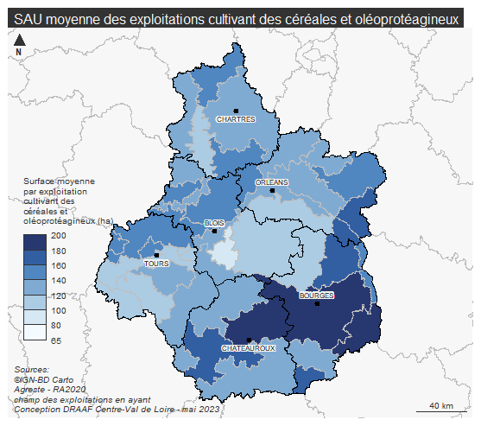
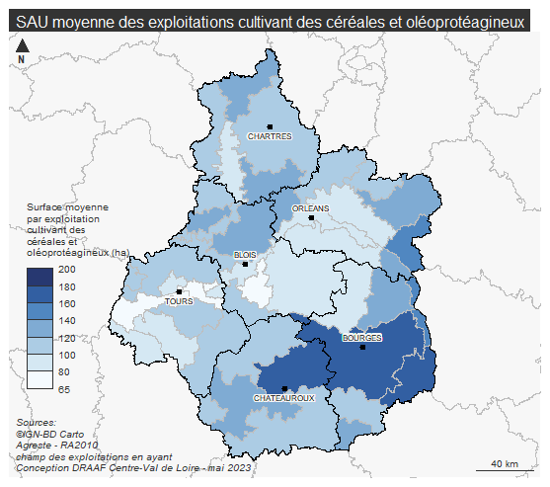
COP

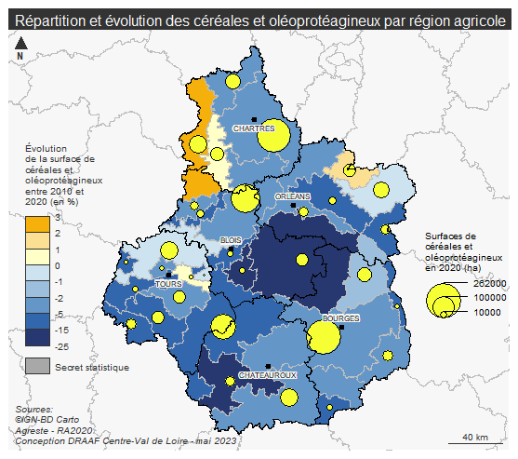
Source : Agreste, Recensements agricoles 2010 et 2020
Champs des en-ayant COP

2010 | 2020

Assolement
COP

Source : Agreste, Recensements agricoles 2010 et 2020
Champs des en-ayant COP

 | cereales | oleagineux | proteagineux | Prairies | jacheres | autres
2010 | 74.542062572 | 31.548640402 | 2.4780417149 | 38.048273465 | 5.7925955968 | 3.9267014291
2020 | 96.448285316 | 22.565013941 | 7.1889405204 | 42.601236059 | 4.9900232342 | 9.9416635688
2010 | 72.242898769 | 19.923207737 | 5.0755563929 | 4.4550339111 | 3.7320522482 | 6.9697488068
2020 | 84.881657706 | 25.335227001 | 2.9510692951 | 4.7903494624 | 3.2097341697 | 11.13786141
2010 | 49.6490625 | 19.548806573 | 1.6059240302 | 35.508529095 | 3.8396955819 | 3.9491756466
2020 | 64.823885024 | 18.950406445 | 6.0215671915 | 46.633324789 | 4.6389051629 | 8.1730648114
2010 | 50.410862016 | 20.532299726 | 1.2279591837 | 11.985632044 | 5.9707036247 | 5.4222784039
2020 | 64.249874239 | 25.26662069 | 2.3566612576 | 16.748904665 | 5.9518052738 | 9.5064097363
2010 | 59.929653353 | 19.708700075 | 2.4855199699 | 8.1961718161 | 6.6979728711 | 6.9057309721
2020 | 73.989086957 | 23.550439614 | 2.8070966184 | 12.231342995 | 6.7700869565 | 10.301937198
2010 | 70.790108315 | 14.335613253 | 1.9498916853 | 6.2951608793 | 6.5215705639 | 11.180965276
2020 | 90.501230461 | 13.677507014 | 2.3718396794 | 9.158745491 | 6.3325571142 | 13.874092184
2010 | 62.591590557 | 20.574068086 | 2.5483676 | 16.991017151 | 5.2669041223 | 6.3952030168
2020 | 79.032071948 | 21.642934277 | 3.8879024966 | 21.265156936 | 5.1529113426 | 10.509064282
 | Année | Céréales | Oléagineux | Protéagineux | Prairies | Jachères | Autres
Cher | 2010 | 74.5 | 31.5 | 2.5 | 38.0 | 5.8 | 3.9
 | 2020 | 96.4 | 22.6 | 7.2 | 42.6 | 5.0 | 9.9
Eure-et-Loir | 2010 | 72.2 | 19.9 | 5.1 | 4.5 | 3.7 | 7.0
 | 2020 | 84.9 | 25.3 | 3.0 | 4.8 | 3.2 | 11.1
Indre | 2010 | 49.6 | 19.5 | 1.6 | 35.5 | 3.8 | 3.9
 | 2020 | 64.8 | 19.0 | 6.0 | 46.6 | 4.6 | 8.2
Indre-et-Loire | 2010 | 50.4 | 20.5 | 1.2 | 12.0 | 6.0 | 5.4
 | 2020 | 64.2 | 25.3 | 2.4 | 16.7 | 6.0 | 9.5
Loir-et-Cher | 2010 | 59.9 | 19.7 | 2.5 | 8.2 | 6.7 | 6.9
 | 2020 | 74.0 | 23.6 | 2.8 | 12.2 | 6.8 | 10.3
Loiret | 2010 | 70.8 | 14.3 | 1.9 | 6.3 | 6.5 | 11.2
 | 2020 | 90.5 | 13.7 | 2.4 | 9.2 | 6.3 | 13.9
Centre-Val de Loire | 2010 | 62.6 | 20.6 | 2.5 | 17.0 | 5.3 | 6.4
 | 2020 | 79.0 | 21.6 | 3.9 | 21.3 | 5.2 | 10.5

Cher
Eure-et-Loir
Indre
Indre-et-Loire
Loir-et-Cher
Loiret
Centre-Val de Loire

Dimension économique
COP

Source : Agreste, Recensements agricoles 2010 et 2020
Champs des en-ayant COP
Exploitations selon la dimension économique (nombre)
RA2020
dimension économique | Cher | Eure-et-Loir | Indre | Indre-et-Loire | Loir-et-Cher | Loiret | Centre-Val de Loire
1-micros | 145 | 329 | 361 | 304 | 256 | 216 | 1,611
2-petites | 433 | 714 | 723 | 692 | 423 | 516 | 3,501
3-moyennes | 1,040 | 1,504 | 1,190 | 977 | 881 | 1,166 | 6,758
4-grandes | 534 | 801 | 457 | 492 | 510 | 597 | 3,391
Total | 2,152 | 3,348 | 2,731 | 2,465 | 2,070 | 2,495 | 15,261

RA2010
dimension économique | Cher | Eure-et-Loir | Indre | Indre-et-Loire | Loir-et-Cher | Loiret | Centre-Val de Loire
1-micros | 212 | 599 | 709 | 610 | 442 | 401 | 2,973
2-petites | 547 | 985 | 1,100 | 965 | 608 | 791 | 4,996
3-moyennes | 1,237 | 1,738 | 1,460 | 1,210 | 1,075 | 1,393 | 8,113
4-grandes | 593 | 659 | 443 | 499 | 529 | 554 | 3,277
Total | 2,589 | 3,981 | 3,712 | 3,284 | 2,654 | 3,139 | 19,359

 | 2020 | 2010
micros | 11% | 15%
petites | 23% | 26%
moyennes | 44% | 42%
grandes | 22% | 17%

Age
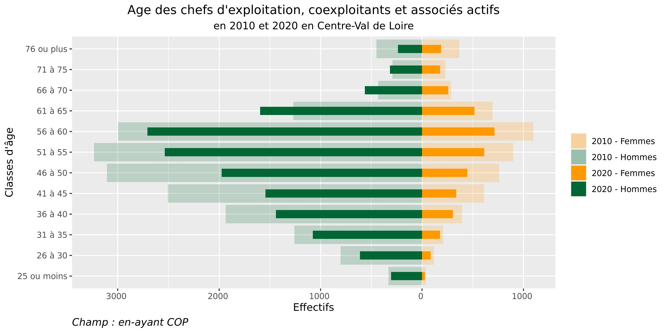
COP

Source : Agreste, Recensements agricoles 2010 et 2020
Champs des en-ayant COP
Répartition des chefs d'exploitation, coexploitants, et associés actifs, par tranches d'âges
RA2020 |  |  | RA2010
CLASSE_AGE | nbH | nbF | CLASSE_AGE | nbH | nbF
25 ou moins | 305 | 27 | 25 ou moins | 331 | 36
26 à 30 | 612 | 84 | 26 à 30 | 802 | 116
31 à 35 | 1077 | 176 | 31 à 35 | 1258 | 208
36 à 40 | 1441 | 304 | 36 à 40 | 1935 | 393
41 à 45 | 1543 | 336 | 41 à 45 | 2506 | 611
46 à 50 | 1976 | 447 | 46 à 50 | 3106 | 761
51 à 55 | 2537 | 614 | 51 à 55 | 3234 | 899
56 à 60 | 2708 | 714 | 56 à 60 | 2997 | 1098
61 à 65 | 1597 | 516 | 61 à 65 | 1270 | 697
66 à 70 | 564 | 259 | 66 à 70 | 432 | 286
71 à 75 | 315 | 176 | 71 à 75 | 292 | 229
76 ou plus | 238 | 188 | 76 ou plus | 449 | 368

Prestation
COP

Source : Agreste, Recensements agricoles 2010 et 2020
Champs des en-ayant COP
Prestation de travaux agricoles : utilisateurs, surfaces et prestataires

Territoire | exploitations n'ayant pas recours aux prestataires | surfaces des exploitations n'ayant pas recours aux prestataires | exploitations ayant recours à un prestataire pour certains actes techniques liés aux productions végétales | surfaces des exploitations ayant recours à un prestataire pour certains actes techniques liés aux productions végétales
Cher | 982 | 175,702 | 831 | 166,297
Eure-et-Loir | 1,342 | 161,531 | 1,366 | 210,609
Indre | 1,221 | 170,558 | 1,123 | 182,566
Indre-et-Loire | 932 | 114,235 | 1,093 | 149,972
Loir-et-Cher | 892 | 108,300 | 878 | 124,743
Loiret | 892 | 114,191 | 1,217 | 176,265
Centre-Val de Loire | 6,261 | 844,517 | 6,508 | 1,010,452

Territoire | exploitations ayant recours à un prestataire pour l'ensemble des travaux de certaines productions végétales | surfaces des exploitations ayant recours à un prestataire pour l'ensemble des travaux de certaines productions végétales | exploitations ayant recours à un prestataire pour l'ensemble des travaux de toutes les productions végétales | surfaces des exploitations ayant recours à un prestataire pour l'ensemble des travaux de toutes les productions végétales
Cher | 122 | 20,472 | 151 | 20,840
Eure-et-Loir | 214 | 32,516 | 312 | 26,775
Indre | 131 | 20,876 | 171 | 20,317
Indre-et-Loire | 151 | 18,130 | 232 | 18,863
Loir-et-Cher | 115 | 16,046 | 124 | 12,834
Loiret | 164 | 23,375 | 170 | 19,419
Centre-Val de Loire | 897 | 131,414 | 1,160 | 119,048

Territoire | exploitations gérées totalement par un prestataire | surfaces des exploitations gérées totalement par un prestataire | nombre d'exploitations prestataires de services | surfaces des exploitations prestataires de service
Cher | 66 | 12,087 | 358 | 82,523
Eure-et-Loir | 114 | 11,529 | 492 | 88,207
Indre | 85 | 13,261 | 309 | 65,972
Indre-et-Loire | 57 | 4,658 | 319 | 54,246
Loir-et-Cher | 61 | 6,452 | 253 | 43,013
Loiret | 52 | 5,860 | 419 | 76,176
Centre-Val de Loire | 435 | 53,848 | 2,150 | 410,138

